Лист1
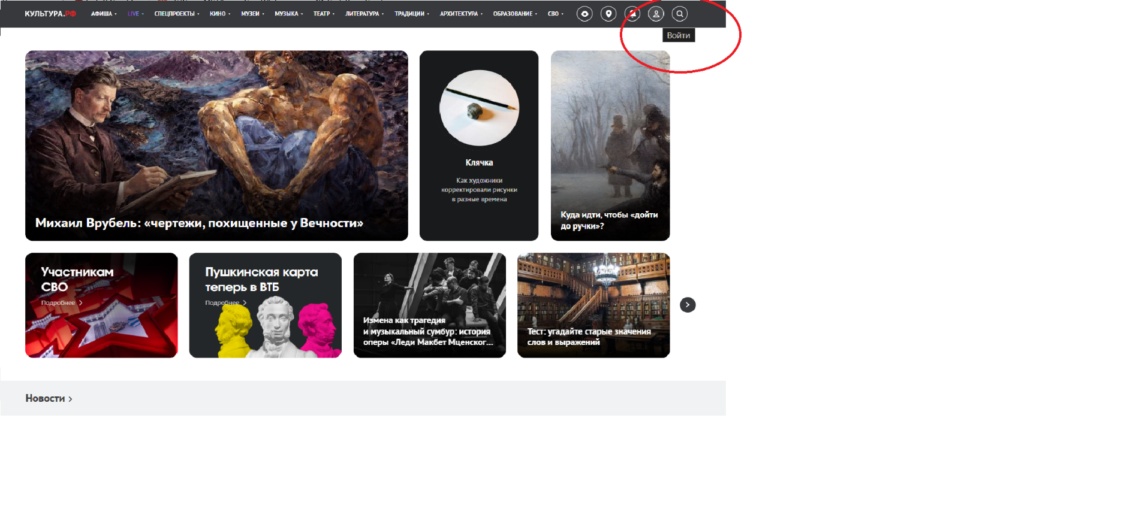
ПОЗИТИВНЫЕ ТЕСТ-КЕЙСЫ
Проект: | culture.ru (форма регистрации)
Дата: | 18.03.2026
Тестировщик: | Фирсова Юлия

Поле | Значение
ID | TC - 001
Title | Наличие требуемых элементов интерфейса формы регистрации
Description | Проверка формы регистрации на наличии всех элементов пользовательского интерфейса
Priority | П1
Module | Форма регистрации
Precondition
Steps | 1. Перейти на сайт culture.ru 2. Нажать кнопку "ВОЙТИ" в правом верхнем углу главной страницы. 3. Нажать на кнопку "РЕГИСТРАЦИЯ" 4. Переход на страницу “РЕГИСТРАЦИЯ НА ПОРТАЛЕ”
Expected Result | 1. Сайт загружен 2. Открылась форма регистрации на портале со следующими элементами: - Заголовок "Регистрация на портале" Раздел "Персональные данные" - Поле "Имя" - Поле "Фамилия" - Радиокнопка "Муж" - Радиокнопка "Жен" Раздел "Email и пароль" - Поле "Email" - Поле "Пароль" - Поле "Повторите пароль" - Чекбокс "Я принимаю условия пользовательского соглашения" - Чекбокс "Подписаться на еженедельную рассылку портала" - Текст пользовательского соглашения - Кнопка "ПРОДОЛЖИТЬ" -Кнопка “ВЕРНУТЬСЯ К АВТОРИЗАЦИИ” | 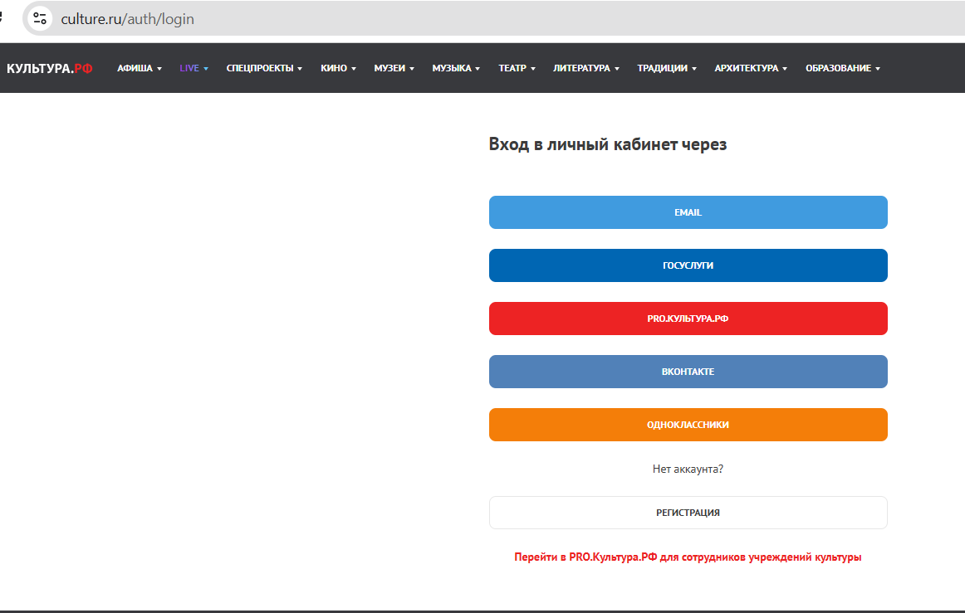
Status | passed

Поле | Значение
ID | TC - 002
Title | Переход на форму входа для зарегистрированных пользователей
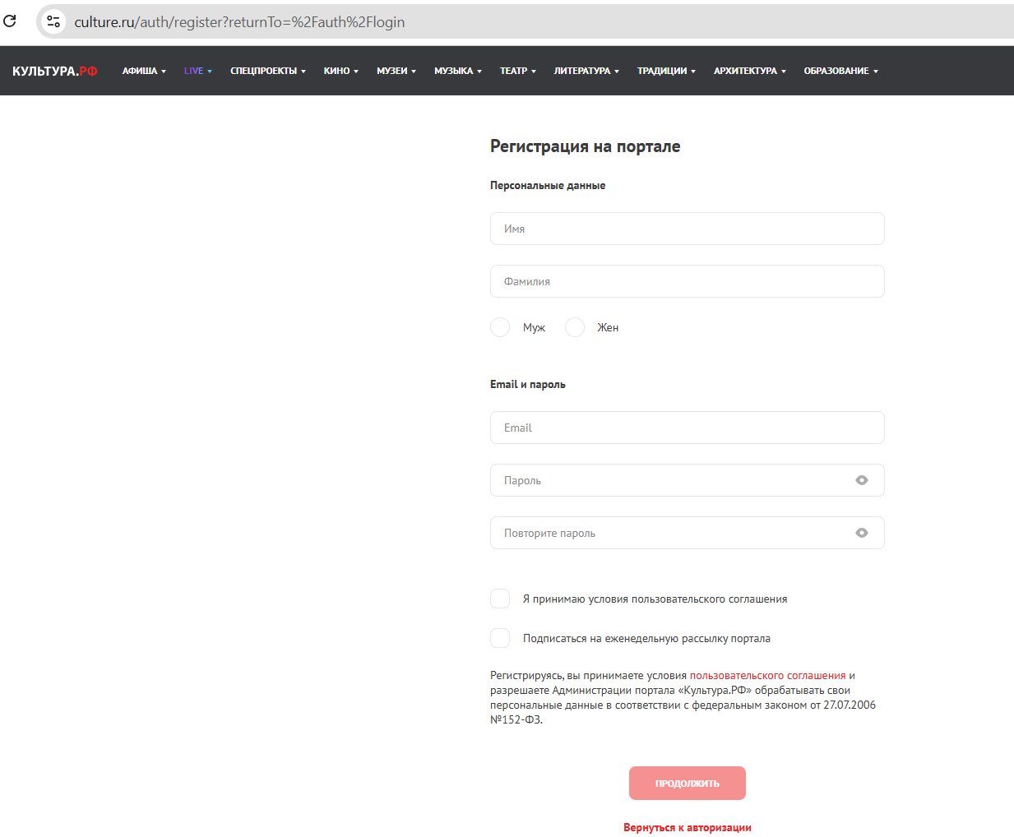
Description | Проверка возможности перехода к форме авторизации
Priority | П1
Module | Форма регистрации
Precondition | Открыта стартовая страница на портале
Steps | Найти и нажать кнопку "Войти"
Expected Result | 1. Происходит переход на форму ВХОД В ЛИЧНЫЙ КАБИНЕТ 2. Форма регистрации закрывается
Status | passed

Поле | Значение
ID | TC - 003
Title | Успешная регистрация с заполнением всех обязательных полей
Description | Регистрация с валидными данными во всех обязательных полях
Priority | П1
Module | Форма регистрации
Precondition | Открыта форма регистрации, пользователь не зарегистрирован
Steps | 1. В поле "Имя" ввести: "Иван" 2. В поле "Фамилия" ввести: "Иванов" 3. Выбрать радиокнопку "Муж" 4. В поле "Email" ввести уникальный email 5. В поле "Пароль" ввести: "Password123" 6. В поле "Повторите пароль" ввести: "Password123" 7. Поставить галочку "Я принимаю условия пользовательского соглашения" 8. Нажать кнопку "ПРОДОЛЖИТЬ"
Expected Result | 1. Регистрация успешно завершена после ввода кода из эл.письма. 2. Происходит автоматический вход в систему 3. Отображается личный кабинет пользователя 4. В верхней части сайта отображается имя пользователя
Status | failed

Поле | Значение
ID | TC - 004
Title | Регистрация на портале «Культура.РФ» , проверка кода подтверждения на email, указанный при регистрации
Description | Проверка, что после успешного заполнения формы регистрации и нажатия кнопки "ПРОДОЛЖИТЬ" код подтверждения приходит на указанный email, и происходит завершение регистрации.
Priority | П1
Module | Форма регистрации
Precondition | Открыта форма регистрации, пользователь не зарегистрирован
Steps | 1 Перейти на сайт culture.ru. 2 Нажать кнопку "ВОЙТИ" в правом верхнем углу. 3 Нажать кнопку "РЕГИСТРАЦИЯ". 4 Заполнить все обязательные поля валидными данными: Имя: "Иван" Фамилия: "Иванов" Email: validtest@example.com Пароль: Password123 Повторить пароль: Password123 5 Поставить галочку "Я принимаю условия пользовательского соглашения". 6 Нажать кнопку "ПРОДОЛЖИТЬ". 7 Открыть новую вкладку браузера и проверить почтовый ящик validtest@example.com. Проверить папки "Входящие", "Спам", "Обновления". Подождать 5 минут и проверить почту повторно.
Expected Result | 1. После шага 6 открывается страница с сообщением: "Код подтверждения отправлен на вашу почту". 2. В течение 1–3 минут на указанный email приходит письмо от «Культура.РФ» с кодом подтверждения. 3. Код состоит из цифр и/или букв, ясно указан в письме. 4. Пользователь может ввести код на сайте culture.ru и завершить регистрацию.
Status | failed

Поле | Значение
ID | TC - 005
Title | Регистрация с выбором пола "Жен"
Description | Проверка корректной работы радиокнопки выбора пола "Жен"
Priority | П1
Module | Форма регистрации
Precondition | Открыта форма регистрации, пользователь не зарегистрирован
Steps | 1. Заполнить все обязательные поля валидными данными 2. Выбрать радиокнопку "Жен" 3. Нажать "ПРОДОЛЖИТЬ"
Expected Result | 1. Регистрация успешно завершена 2. В профиле пользователя сохранен выбранный пол "Жен"
Status | failed

Поле | Значение
ID | TC - 006
Title | Регистрация без выбора пола (опциональное поле)
Description | Проверка возможности регистрации без указания пола
Priority | П2
Module | Форма регистрации
Precondition | Открыта форма регистрации, пользователь не зарегистрирован
Steps | 1. Заполнить все обязательные поля, кроме выбора пола (оставить радиокнопки невыбранными) 2. Нажать "ПРОДОЛЖИТЬ"
Expected Result | 1. Регистрация успешно завершена 2. В профиле пользователя поле "Пол" пустое или "Не указано"
Status | failed

Поле | Значение
ID | TC - 007
Title | Проверка работы опционального чекбокса подписки на рассылку (обязательное поле)
Description | Проверка работы опционального чекбокса подписки на рассылку (обязательное поле)
Priority | П2
Module | Форма регистрации
Precondition | Открыта форма регистрации, пользователь не зарегистрирован
Steps | 1. Заполнить все обязательные поля валидными данными 2. Поставить галочку "Подписаться на еженедельную рассылку портала" 3. Нажать "ПРОДОЛЖИТЬ"
Expected Result | 1. Регистрация успешно завершена 2. Пользователь подписан на рассылку 3. На указанный email приходит приветственное письмо с информацией о подписке
Status | failed

Поле | Значение
ID | TC - 008
Title | Регистрация с именем через дефис
Description | Проверка валидации имени с дефисом
Priority | П2
Module | Форма регистрации
Precondition | Открыта форма регистрации, пользователь не зарегистрирован
Steps | 1. В поле "Имя" ввести: "Анна-Мария" 2. Заполнить остальные обязательные поля валидными данными 3. Нажать "ПРОДОЛЖИТЬ"
Expected Result | 1. Регистрация успешно завершена 2. Имя "Анна-Мария" корректно сохранено в профиле
Status | failed

Поле | Значение
ID | TC - 009
Title | Регистрация с фамилией через дефис
Description | Проверка валидации фамилии с дефисом
Priority | П2
Module | Форма регистрации
Precondition | Открыта форма регистрации, пользователь не зарегистрирован
Steps | 1. В поле "Фамилия" ввести: "Петров-Водкин" 2. Заполнить остальные обязательные поля валидными данными 3. Нажать "ПРОДОЛЖИТЬ"
Expected Result | 1. Регистрация успешно завершена 2. Фамилия "Петров-Водкин" корректно сохранена в профиле
Status | failed

Поле | Значение
ID | TC - 010
Title | Регистрация с email в верхнем регистре
Description | Проверка обработки email в разном регистре
Priority | П2
Module | Форма регистрации
Precondition | Открыта форма регистрации, пользователь не зарегистрирован
Steps | 1. В поле "Email" ввести: "TESTUSER@MAIL.RU" 2. Заполнить остальные обязательные поля валидными данными 3. Нажать "ПРОДОЛЖИТЬ"
Expected Result | 1. Регистрация успешно завершена 2. Email сохранен в нижнем регистре: "testuser@mail.ru" 3. Письма приходят на корректный адрес
Status | failed

Поле | Значение
ID | TC - 011
Title | Регистрация с минимальной длиной пароля и указанной сложности
Description | Проверка валидации пароля минимальной длины (8 символов) и указанной сложности (латинские прописные и строчные буквы, цифры и спец символы)
Priority | П1
Module | Форма регистрации
Precondition | Открыта форма регистрации, пользователь не зарегистрирован
Steps | 1. Заполнить все обязательные поля валидными данными 2. В поле "Пароль" ввести пароль длиной 8 символов необходимой сложности – англ.буквы в верхнем и нижнем регистре,спец символы и цифры (например: " P@ssw0rd ") 3. Подтвердить пароль 4. Нажать "ПРОДОЛЖИТЬ"
Expected Result | 1. Переход на страницу подтверждения регистрации на портале, где отображается надпись, что код подтверждения отправлен на почту, указанную при регистрации. 2. Регистрация успешно завершена 3. Пользователь может авторизоваться с указанным паролем
Status | failed

Поле | Значение
ID | TC - 012
Title | Регистрация с максимальной длиной данных
Description | Проверка обработки длинных имен и фамилий
Priority | П2
Module | Форма регистрации
Precondition | Открыта форма регистрации, пользователь не зарегистрирован
Steps | 1. В поле "Имя" ввести строку из 50 символов (например: "Александрамаксимилиановна") 2. В поле "Фамилия" ввести строку из 50 символов 3. Заполнить остальные обязательные поля валидными данными 4. Нажать "ПРОДОЛЖИТЬ"
Expected Result | 1. Регистрация успешно завершена 2. Длинные имя и фамилия корректно сохранены в профиле
Status | failed

Поле | Значение
ID | TC - 013
Title | Переход на страницу пользовательского соглашения
Description | Проверка доступности и содержания пользовательского соглашения
Priority | П2
Module | Форма регистрации
Precondition | Открыта форма регистрации, пользователь не зарегистрирован
Steps | 1 Найти и нажать ссылку на пользовательское соглашение в тексте внизу формы 2. Прочитать открывшийся документ
Expected Result | 1. Открывается страница с полным текстом пользовательского соглашения 2. Документ содержит все необходимые разделы: - Общие положения - Права и обязанности сторон - Обработка персональных данных - Прочие условия
Status | passed

Поле | Значение
ID | TC - 014
Title | Проверка закрытия формы регистрации при нажатии на стрелку возврата на перыдущую страницу в левом верхнем углу
Description | Проверка закрытия модального окна регистрации через стандартный элемент интерфейса 'крестик'."
Priority | П1
Module | Форма регистрации
Precondition | Открыта форма регистрации, пользователь не зарегистрирован
Steps | 1. Найти кнопку закрытия (крестик) в правом верхнем углу формы регистрации 2. Нажать левой кнопкой мыши на крестик
Expected Result | 1. Форма регистрации закрывается/скрывается 2. Отображается основная страница сайта culture.ru 3. Все элементы на странице сохраняют свое исходное состояние 4. Введенные в форму данные (если были) не сохраняются
Status | passed

Поле | Значение
ID | TC - 015
Title | Проверка авторизации на портале «Культура.РФ» через социальные сети (Одноклассники)
Description
Priority | П2
Module | Форма регистрации
Precondition | 1. Открыта форма регистрации culture.ru 2. Пользователь не зарегистрирован на culture.ru 3. Пользователь зарегистрирован в Одноклассники 4. Eсть доступ к кабинету Одноклассники
Steps | 1.На форме регистрации culture.ru ВХОД В ЛИЧНЫЙ КАБИНЕТ нажать на кнопку ОДНОКЛАССНИКИ 2. в появившемся окне ввести логин и пароль от ОДНОКЛАССНИКОВ
Expected Result | 1. Форма регистрации закрывается 2. Отображается основная страница сайта culture.ru 3.В правом верхнем углу отображаются ФИО профиля
Status | passed

Поле | Значение
ID | TC - 016
Title | Проверка авторизации на портале «Культура.РФ» через социальные сети (VК)
Description
Priority | П2
Module | Форма регистрации
Precondition | 1. Открыта форма регистрации culture.ru 2. Пользователь не зарегистрирован на culture.ru 3. Пользователь зарегистрирован в VK 4. Eсть доступ к кабинету VK
Steps | 1.На форме регистрации culture.ru ВХОД В ЛИЧНЫЙ КАБИНЕТ нажать на кнопку VK 2. в появившемся окне ввести логин и пароль от VK
Expected Result | 1. Форма регистрации закрывается 2. Отображается основная страница сайта culture.ru 3.В правом верхнем углу отображаются ФИО профиля
Status | passed

